Bantuan PEGAF
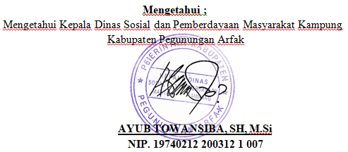
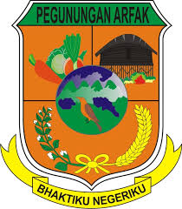
PEMERINTAH KABUPATEN PEGUNUNGAN ARFAK
Dinas Sosial dan Pemberdayaan Masyarakat Kampung
Jl. Raya Anggi, Distrik Anggi, Kabupaten Pegunungan Arfak, Papua Barat No. Tlp.081329886667

 | LAPORAN PENERIMA BANTUAN

 | NAMA PROGRMAN | : Program Bantuan Sosial Masyarakat
 | KATEGORI BANTUAN | : Bantuan Tunai
 | SUMBER DANA | : APBD Kabupaten
 | TAHUN | : 2025
 | SIDTRIK/KAMPUNG | : Distrik Anggi / Kampung Testega

 |  |  | TOTAL | Rp-

